Uitleg
Met behulp van dit Excel rekenblad kun je zelf controleren of de hokken en kooien voldoende groot zijn.

Je hebt de maten van verschillende kooien, hokken en weides opgemeten
Nadat je in je werkboek de gegevens hebt uitgerekend kun je deze controleren op het volgende tabblad

Klik op het groene tabblad onder in het scherm beoordeling dier en vul de gegevens in.

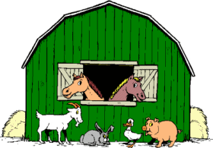

Succes

beoordeling dier
diersoort |  | hok opgemeten in: | aantal | lengte | breedte | hoogte | opp m2 of cm2 | opp per dier | beoordeling oppervlakte | beoordeling hoogte van het hok
geit |  | mtr
schaap |  | mtr
kip | kriel | mtr
 | licht/midden | mtr
 | zwaar | mtr
cavia |  | cm
konijn | klein | cm
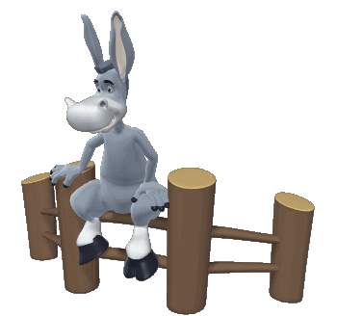
 | middenslag | cm
 | groot | cm

 |  |  |  |  |  |  |  |  | stuur een mailtje
 |  |  |  |  |  |  |  |  | bij vragen

